1回目
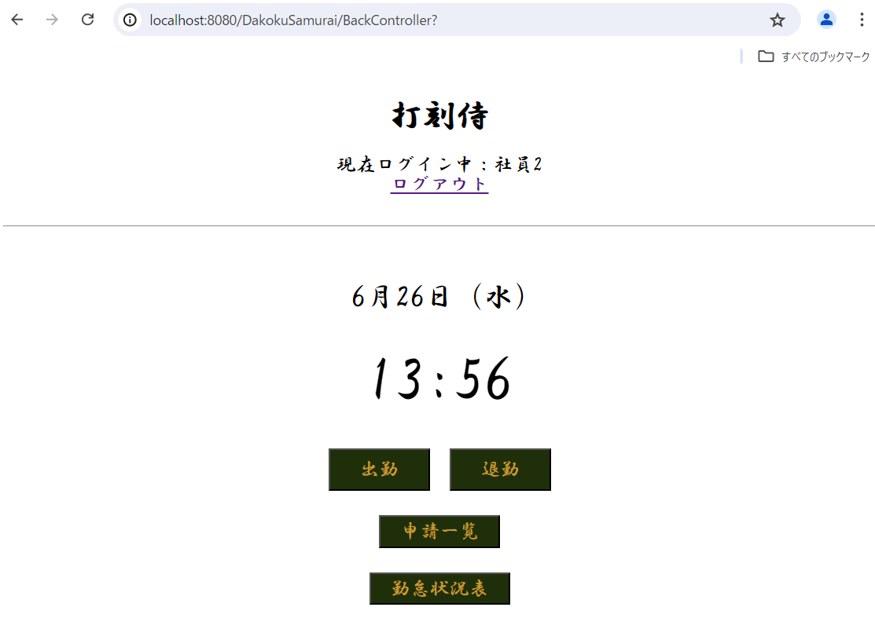
単体テストエビデンス
 | R100_申請一覧画面

ケース1 |  | PCイメージ OK

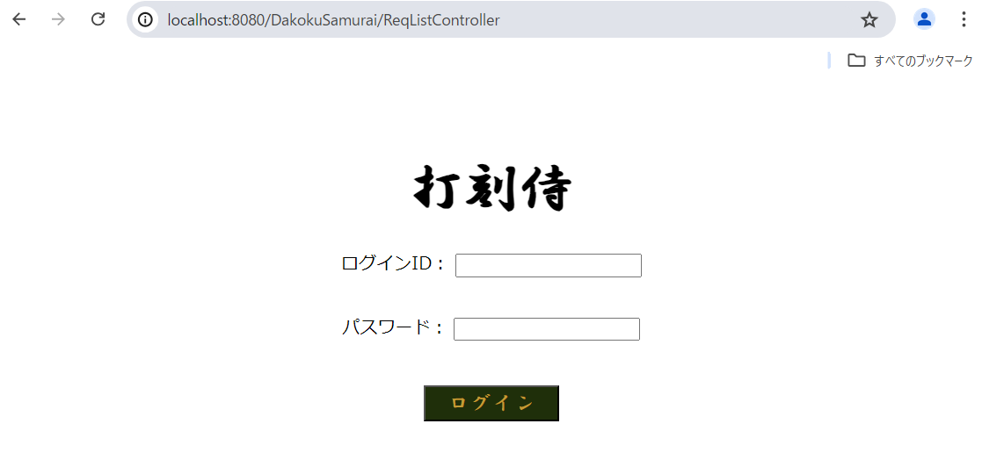

ケース2～22 |  | PCイメージ OK

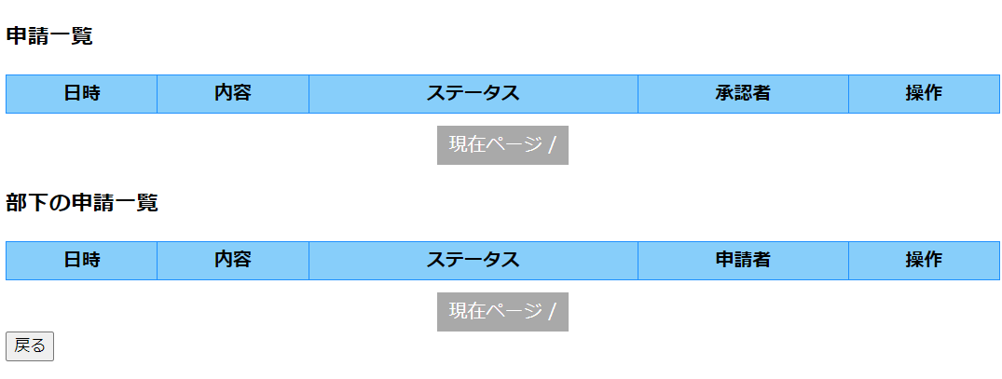

ケース23～56 |  | PCイメージ OK

 | ケース23、39申請一覧を表示する
 | ケース36、37、38 ページング
 | ケース53、54、55 ページング
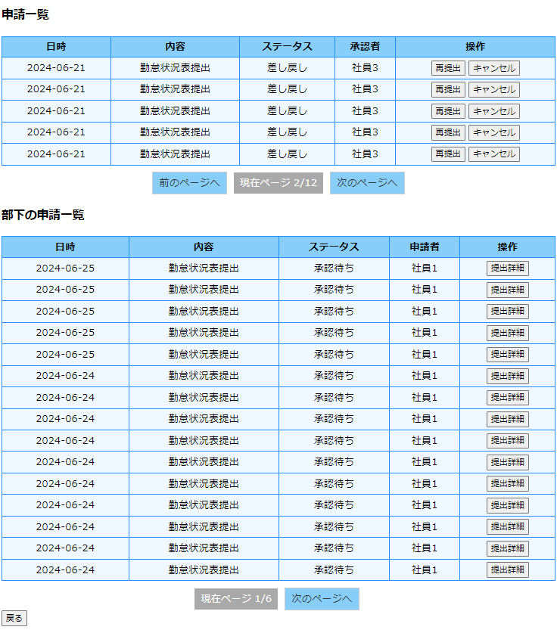

 | ケース24～35 表示
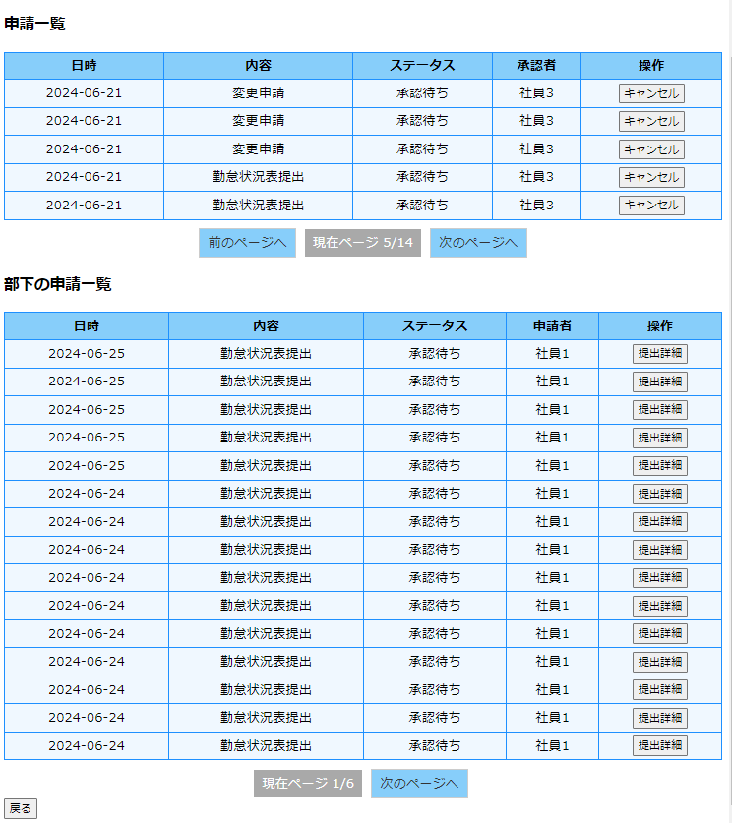

 | ケース40～52 表示
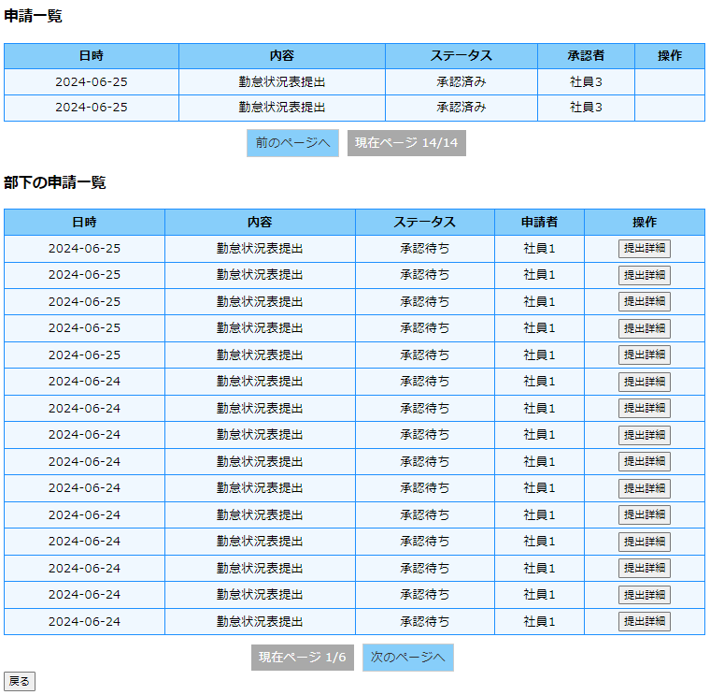

ケース57 |  | PCイメージ OK

 | 再提出ボタンをクリック
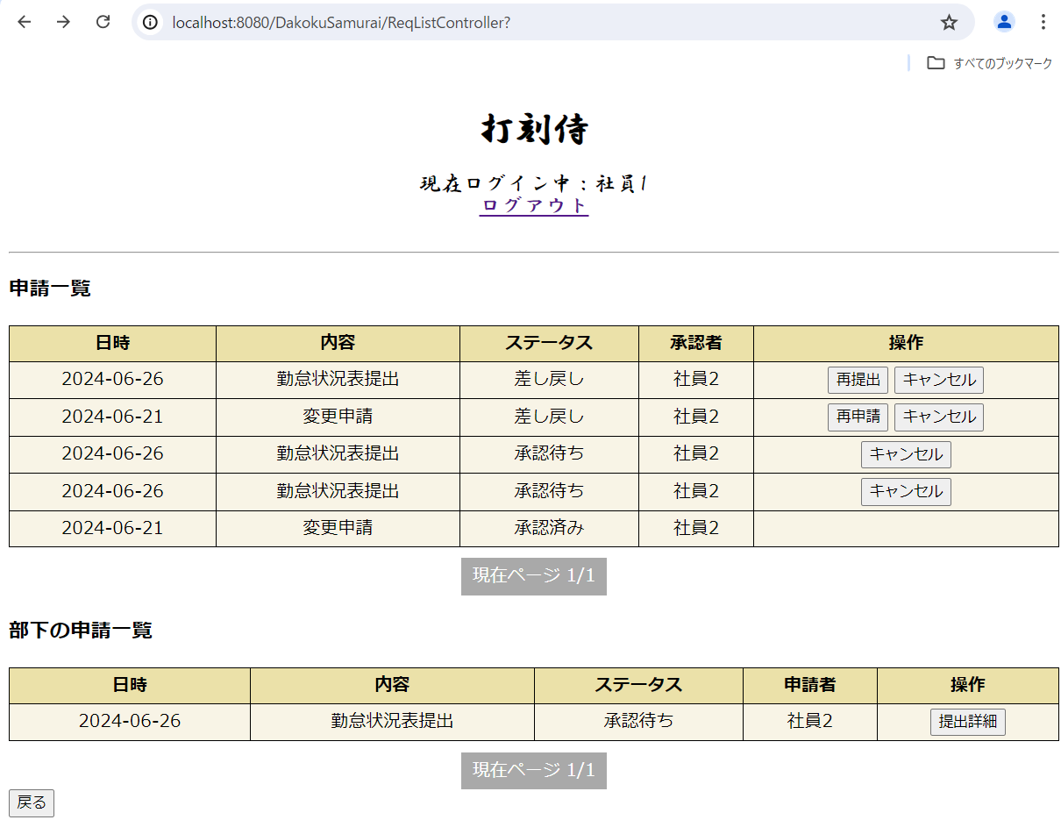

 | リクエストにatt_status_idを保存

ケース58 |  | PCイメージ OK

 | 再申請ボタンをクリック

 | リクエストにstamp_rev_idを保存

ケース59 |  | PCイメージ OK

 | 勤怠状況表 キャンセルボタンクリック ブラウザ画面

 | 勤怠状況表 キャンセルボタンクリック DB |  | ステータスが3：キャンセルに更新

 | 変更申請 キャンセルボタンクリック ブラウザ画面

 | 変更申請 キャンセルボタンクリック DB |  | ステータスが3：キャンセルに更新

ケース62 |  | PCイメージ OK

 | 提出詳細ボタンをクリック
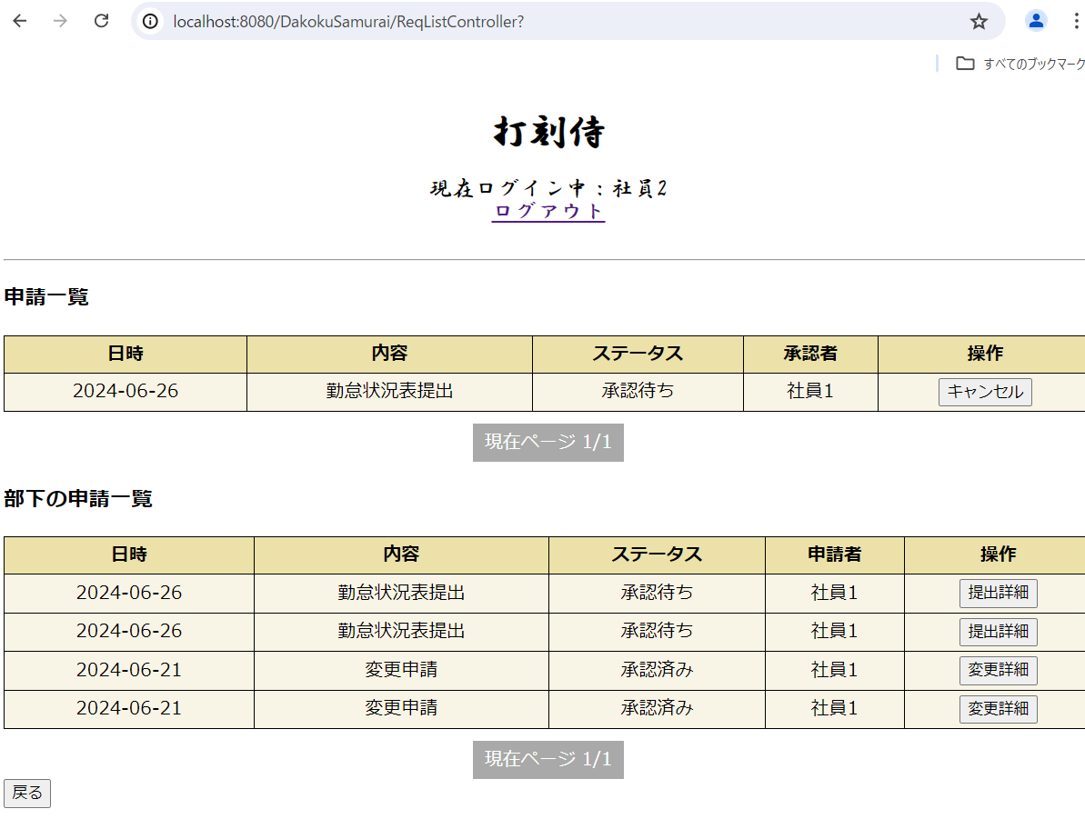

 | リクエストにmonth_req_idを保存

ケース63 |  | PCイメージ OK

 | 変更詳細ボタンをクリック

 | リクエストにstamp_rev_req_idを保存

ケース66 |  | PCイメージ OK

 | 戻るボタンをクリック

